Sheet1
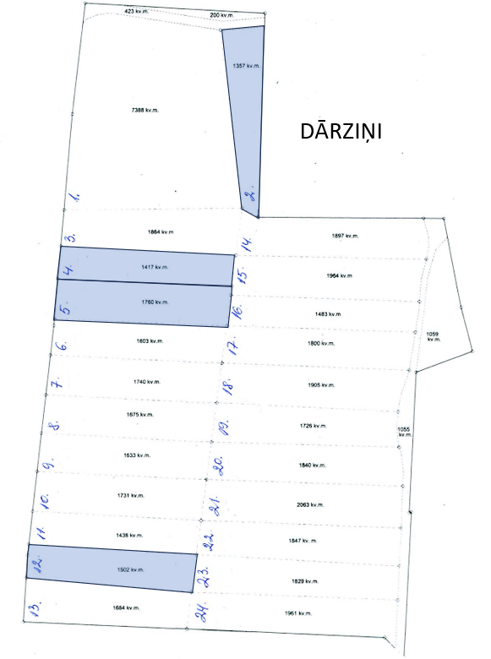
Neapbūvētās zemes noma
Kadastra apzīmējums | Nosaukums, pagasts | Kopējā z.v. platība, ha | Nomas platība, ha | Lietošanas mērķis | Nomas maksa bez PVN gadā (EUR) | Sludinājuma ievietošanas mājaslapā uz 5 dd, datums | Pieteikšanās termiņš ****
56940080278 | Dārziņi, Variešu pag. | 4.98 | 0,1357 (Nr.2) | personisko palīgsaimniecību vajadzībām* vai lauksaimniecības vajadzībām** | *** | 15.02.2024. | 21.02.2024.
56940080278 | Dārziņi, Variešu pag. | 4.98 | 0,1417 (Nr.4) | personisko palīgsaimniecību vajadzībām* vai lauksaimniecības vajadzībām** | *** | 15.02.2024. | 21.02.2024.
56940080278 | Dārziņi, Variešu pag. | 4.98 | 0,1760 (Nr.5) | personisko palīgsaimniecību vajadzībām* vai lauksaimniecības vajadzībām** | *** | 15.02.2024. | 21.02.2024.
56940080278 | Dārziņi, Variešu pag. | 4.98 | 0,1502 (Nr.12) | personisko palīgsaimniecību vajadzībām* vai lauksaimniecības vajadzībām** | *** | 15.02.2024. | 21.02.2024.
56940080277 | Mazdārziņi, Variešu pag. | 5.9 | 0,1232 (Nr.4) | personisko palīgsaimniecību vajadzībām* vai lauksaimniecības vajadzībām** | *** | 15.02.2024. | 21.02.2024.
56940080277 | Mazdārziņi, Variešu pag. | 5.9 | 0,1314 (Nr.5) | personisko palīgsaimniecību vajadzībām* vai lauksaimniecības vajadzībām** | *** | 15.02.2024. | 21.02.2024.
56940080277 | Mazdārziņi, Variešu pag. | 5.9 | 0,1464 (Nr.6) | personisko palīgsaimniecību vajadzībām* vai lauksaimniecības vajadzībām** | *** | 15.02.2024. | 21.02.2024.
56940080277 | Mazdārziņi, Variešu pag. | 5.9 | 0,1593 (Nr.7) | personisko palīgsaimniecību vajadzībām* vai lauksaimniecības vajadzībām** | *** | 15.02.2024. | 21.02.2024.
56940080277 | Mazdārziņi, Variešu pag. | 5.9 | 0,1705 (Nr.9) | personisko palīgsaimniecību vajadzībām* vai lauksaimniecības vajadzībām** | *** | 15.02.2024. | 21.02.2024.
56940080277 | Mazdārziņi, Variešu pag. | 5.9 | 0,2232 (Nr.10) | personisko palīgsaimniecību vajadzībām* vai lauksaimniecības vajadzībām** | *** | 15.02.2024. | 21.02.2024.
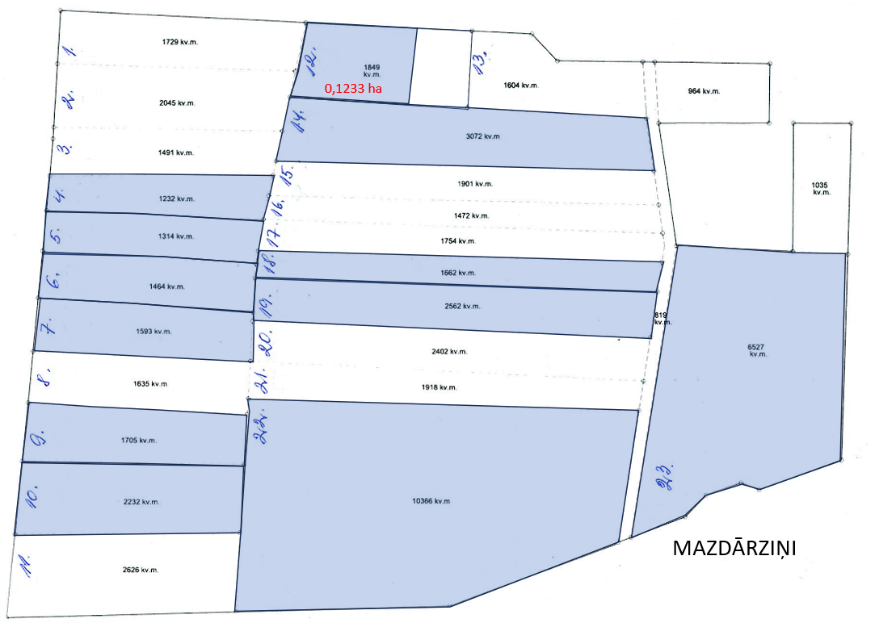
56940080277 | Mazdārziņi, Variešu pag. | 5.9 | daļa 0,1233 (Nr.12) | personisko palīgsaimniecību vajadzībām* vai lauksaimniecības vajadzībām** | *** | 15.02.2024. | 21.02.2024.
56940080277 | Mazdārziņi, Variešu pag. | 5.9 | 0,3072 (Nr.14) | personisko palīgsaimniecību vajadzībām* vai lauksaimniecības vajadzībām** | *** | 15.02.2024. | 21.02.2024.
56940080277 | Mazdārziņi, Variešu pag. | 5.9 | 0,1662 (Nr.18) | personisko palīgsaimniecību vajadzībām* vai lauksaimniecības vajadzībām** | *** | 15.02.2024. | 21.02.2024.
56940080277 | Mazdārziņi, Variešu pag. | 5.9 | 0,2562 (Nr.19) | personisko palīgsaimniecību vajadzībām* vai lauksaimniecības vajadzībām** | *** | 15.02.2024. | 21.02.2024.
56940080277 | Mazdārziņi, Variešu pag. | 5.9 | 1,0366 (Nr.22) | personisko palīgsaimniecību vajadzībām* vai lauksaimniecības vajadzībām** | *** | 15.02.2024. | 21.02.2024.
56940080277 | Mazdārziņi, Variešu pag. | 5.9 | 0,6527 (Nr.23) | personisko palīgsaimniecību vajadzībām* vai lauksaimniecības vajadzībām** | *** | 15.02.2024. | 21.02.2024.

*Saskaņā ar Jēkabpils novada domes 28.04.2022. noteikumiem “Neapbūvēta zemesgabala nomas tiesību piešķiršanas kārtība Jēkabpils novada pašvaldībā”
**Saskaņā Ministru kabineta 2018.gada 19.jūnija noteikumu Nr.350 „Publiskas personas zemes nomas un apbūves tiesības noteikumi”
*** Nomas maksa atkarīga no zemesgabala izmantošanas veida
****Ja pretendentu pieteikšanās termiņā, kas nav īsāks par piecām darbdienām, piesakās vairāki pretendenti, neapbūvēta zemesgabala nomnieku noskaidro rakstiskā vai mutiskā izsolē. Pieteikumus, kas iesniegti pēc norādītā termiņa, neizskata.

